Interface
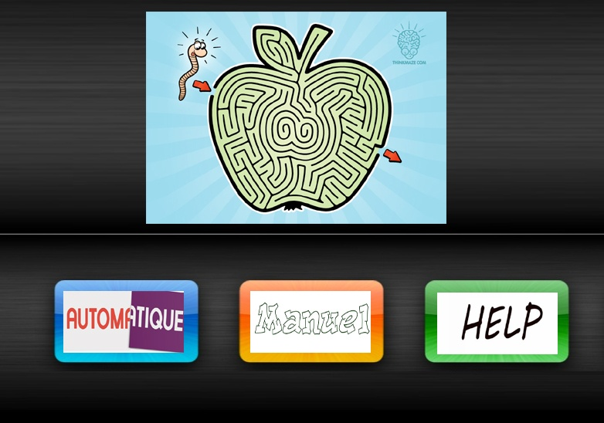

Labyrinthe Manuel
 Ouverir les murs | Fermer les murs

